상품제안서
왕망사 조끼 / 망사조끼 | 상품코드: F12898

 |  |  |  |  |  |  | 02-412-0044 | www.easy1.co.kr
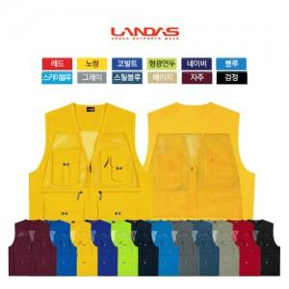

【상세/제작정보】 | 자수인쇄, 풀컬러 전사인쇄 별도문의

【인쇄/포장옵션】 | 실크 / OPP(비닐)

【공급단가】 | 수량 | 100~ | 300~ | 500~ | 1,000~ | 3,000~
*VAT별도 | 단가 | 12,550원 | 12,090원 | 11,620원 | 11,160원 | 10,880원

【상품 URL】 | http://www.easy1.co.kr/src/goods_detail.php?gdno=12898

